各要素要件
キミコイ_各要素要件

▼構成要件

 | 起動～
 | ・企業ロゴ、ライセンス/規約等の表示
 |  | ・各表示中にクリックで次の表示物に切り替え
 |  | ・表示後タイトル画面へ遷移

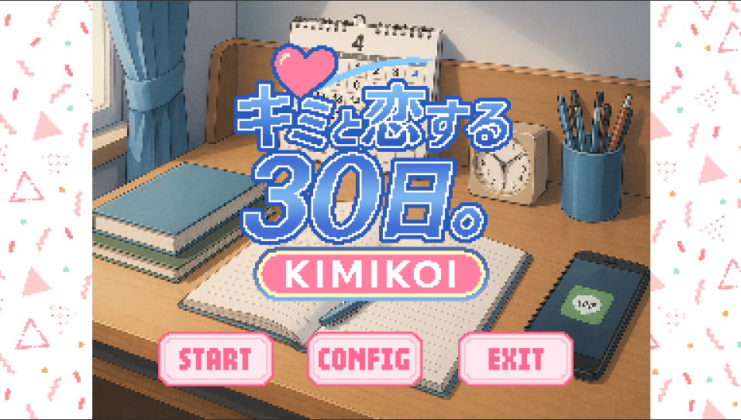
 | 初回起動タイトル画面
 | ・初回起動用のタイトル画面の表示
 | ・BGMの再生/ループできる
 | ・SEが再生できる
 | ・画像を差し替えできる
 | ・エフェクトを再生できる
 | ・タイトルロゴをアニメーションさせる
 | ・UIはマウスオーバーで色変更/SE再生
 | ・「START」「CONFIG」「EXIT」の機能/表示
 |  | ・「START」：次の画面へと遷移する
 |  | ・「CONFIG」：各種設定項目を表示する
 |  |  | ・音量、グラフィック、言語の設定が可能
 |  | ・「EXIT」：ゲーム終了

 | 通常起動タイトル画面
 | ・特定の進行後にこの画面からのスタートになる
 | ・SEが再生できる
 | ・画像を差し替えできる
 | ・エフェクトを再生できる
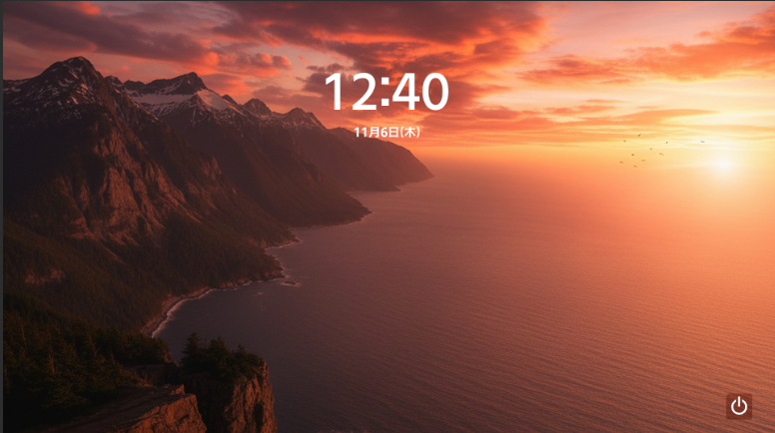
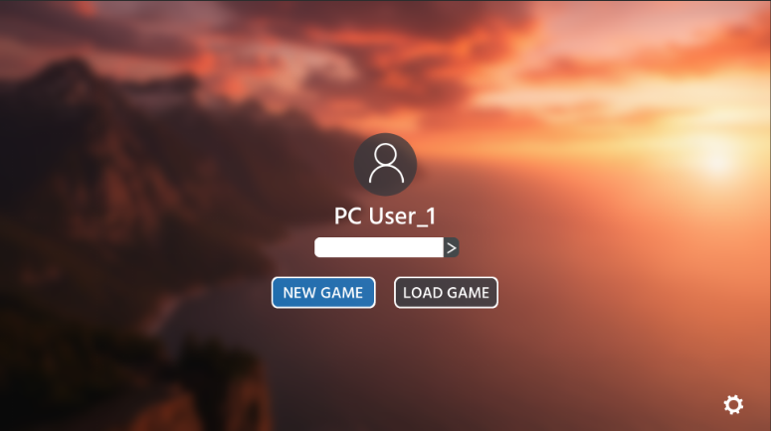
 | ・UIはマウスオーバーで色変更/SE再生
 | ・「起動画面」：「EXIT」の機能/表示。画面をクリックすると「ログイン画面」に移行
 | ・「ログイン画面」：NEWGAME、LOADGAME、CONFIGの機能/表示
 | ・「NEWGAME」：新規のゲームデータでスタートする。初期起動タイトル画面に移行
 | ・「LOADGAME」:セーブスロットを表示し、既存のゲームデータでスタートする
 | ・「CONFIG」：各種設定項目を表示する。音量、グラフィック、言語の設定が可能
 | ・「EXIT」：ゲーム終了

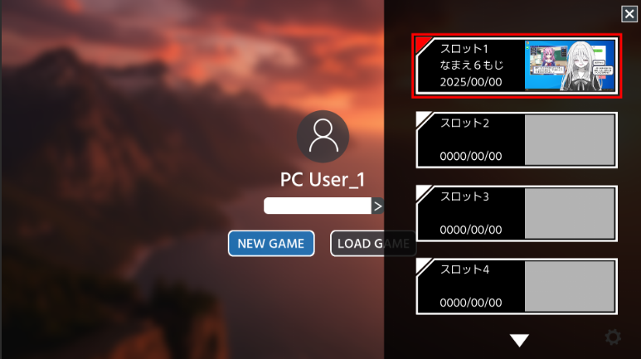
 | セーブ＆ロード
 | ・「セーブ」時のゲーム状況を保存する
 | ・「ロード」で該当セーブデータのゲーム状況からスタートできる
 | ・SteamCloudに対応する
 | ・ローカルにもバックアップを保持する
 | ・6枠まで保存できる(自動保存は無し)
 | ・UIはマウスオーバーで色変更/SE再生

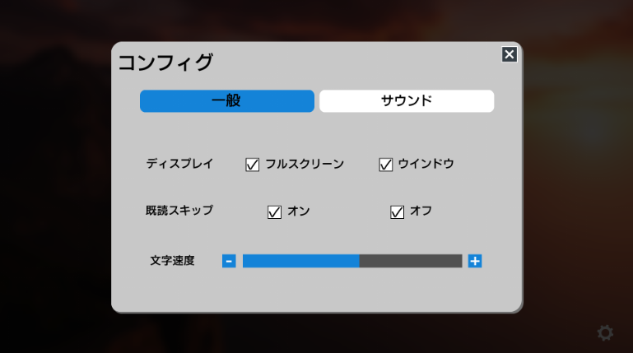
 | コンフィグ
 | ・タイトル画面上に表示する
 |  | ・仮想デスクトップ上でもUIクリックで展開できる
 | ・音量(BGM,SE,ボイス)を個別に変更できる
 | ・グラフィック設定を変更でき、設定変更時に再描画する
 |  | ・画面サイズを【1920*1080/1280*720】から動的に変更できる
 | ・テキストの表示速度を【遅・中・速】変更できる
 | ・言語を【日/英/中】から選択でき、設定変更時に即時反映する
 | ・UIはマウスオーバーで色変更/SE再生


 | 仮想デスクトップ
 | ・アプリアイコンの表示
 |  | ・クリックでウィンドウを表示できる
 |  |  | ・ウィンドウの表示、移動、最小化、閉じるができる
 |  |  |  | ・ウィンドウは最後に操作したものから順に上に重ねていく
 |  |  |  | ・ウィンドウは画面表示域から上下左右いずれもはみ出さないようにする
 | ・背景のデザインを変更できる
 | ・UIはマウスオーバーで色変更/SE再生
 | ・『妹ちゃん』のパラメーターを表示し、変動時は即時反映
 | ・ゲーム用のマウスカーソルを表示、操作できる
 |  | ・ゲーム表示域からはみ出さない

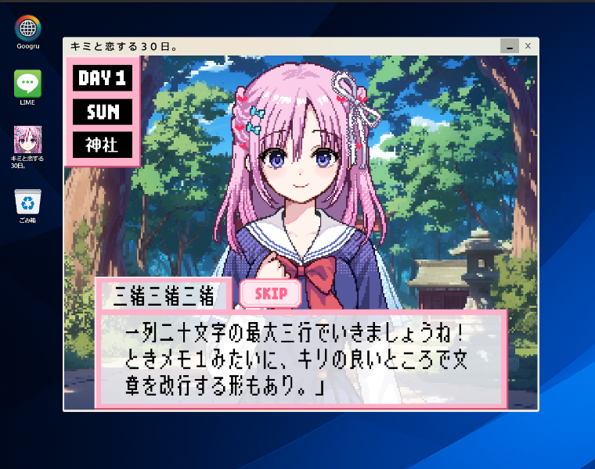
 | ノベルパート
 | ・デスクトップアイコンクリックで仮想デスクトップ上に当ウィンドウの表示する
 |  | ・ウィンドウの表示、移動、最小化、閉じるができる
 |  |  | ・ウィンドウは最後に操作したものから順に上に重ねていく
 |  |  | ・ウィンドウは画面表示域から上下左右いずれもはみ出さないようにする
 | ・クリックで次のテキストを表示することができる
 | ・キャラクター(三緒)の立ち絵を表示できる
 | ・好感度を表示し選択により変動、即時反映させる
 | ・選択肢を表示し、選択によって会話が変動する
 | ・会話、選択肢のログは保存しユーザー任意のタイミングで閲覧できる
 | ・UIの非表示/再表示をできる
 | ・テキストの表示スピードは「設定」から変更できる
 | ・プレイヤーがゲーム内の名前を任意で入力できる
 |  | ・禁止語設定あり
 | ・「SKIP」で既に読んだことのある文章はスキップ可能
 | ・UIはマウスオーバーで色変更/SE再生

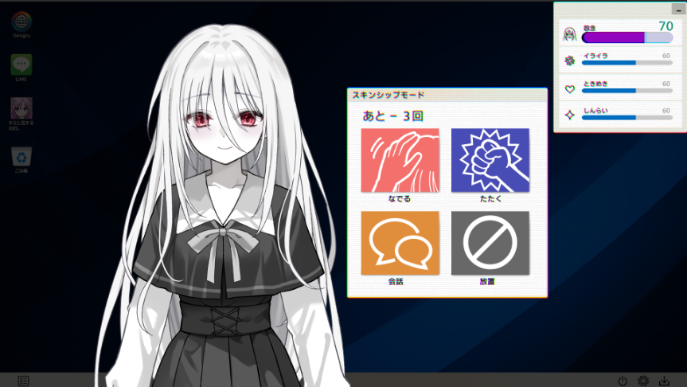
 | スキンシップパート
 | ・仮想デスクトップ上の一番上のレイヤーに表示を行う
 | ・キャラクター(妹ちゃん)の立ち絵を表示する
 | ・4つのコマンドを表示する
 | ・『妹ちゃん』のパラメーターを表示し、変動時は即時反映
 |  | ・パラメーターはスキンシップパート内のコマンド選択、デスクトップ、ノベルパート時での選択肢によって変動する
 | ・「行動回数」を設けてコマンド選択ごとに-1する
 | ・フルボイスで音声を再生する
 |  | ・リップシンク対応
 | ・コマンドの選択によってSpine演出とテキストを再生
 | ・本パート中は仮想デスクトップは操作不能にする
 | ・UIはマウスオーバーで色変更/SE再生

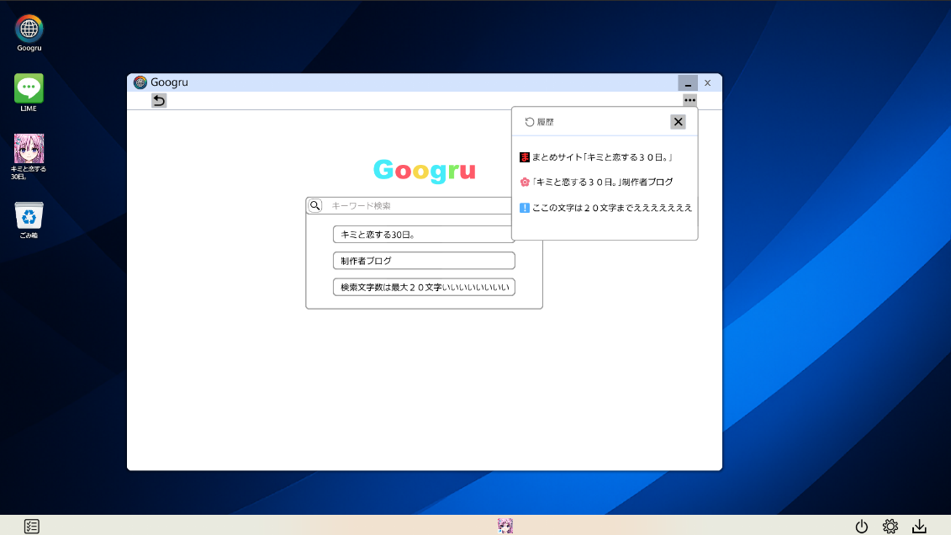
 | Googru
 | ・デスクトップアイコンクリックで仮想デスクトップ上に当ウィンドウの表示する
 |  | ・ウィンドウの表示、移動、最小化、閉じるができる
 |  |  | ・ウィンドウは最後に操作したものから順に上に重ねていく
 |  |  | ・ウィンドウは画面表示域から上下左右いずれもはみ出さないようにする
 | ・ゲーム中に入手するキーワードを入力して特定の情報を見ることができる
 | ・検索したワードは「履歴」機能で一覧化しワンクリックで該当ページに遷移する
 | ・UIはマウスオーバーで色変更/SE再生

 | Googru(メール機能)
 | ・Googruのメニュー内に表示
 | ・UIはマウスオーバーで色変更/SE再生
 | ・定型文をゲーム内NPCに送信しやり取りを行う
 | ※詳細は概要書/仕様書にて記載します

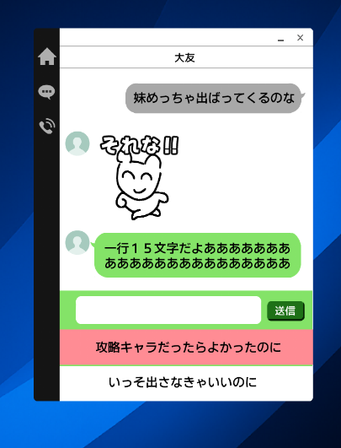
 | Lime(メッセージ)
 | ・デスクトップアイコンクリックで仮想デスクトップ上に当ウィンドウの表示する
 |  | ・ウィンドウの表示、移動、最小化、閉じるができる
 |  |  | ・ウィンドウは最後に操作したものから順に上に重ねていく
 |  |  | ・ウィンドウは画面表示域から上下左右いずれもはみ出さないようにする
 | ・疑似的にキャラクターとメッセージアプリ上で会話できる
 | ・UIはマウスオーバーで色変更/SE再生
 | ・選択肢を表示し、プレイヤーの選択によって会話が変動する

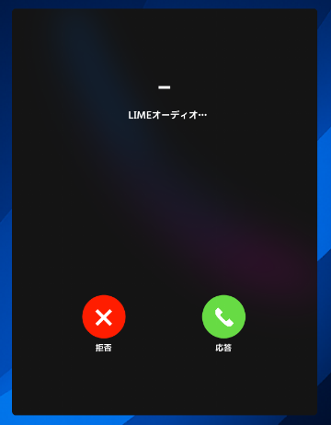
 | Lime(通話)
 | ・デスクトップアイコンクリックで仮想デスクトップ上に当ウィンドウの表示する
 |  | ・ウィンドウの表示、移動、最小化、閉じるができる
 |  |  | ・ウィンドウは最後に操作したものから順に上に重ねていく
 |  |  | ・ウィンドウは画面表示域から上下左右いずれもはみ出さないようにする
 | ・「着信画面」「通話画面」の表示
 | ・「着信画面」
 |  | ・「着信時」にジングルの再生/ループ、「応答UI」クリック時に停止
 |  | ・「応答UI」クリックで非表示/次画面遷移
 | ・「通話画面」
 |  | ・ボイスの再生、停止
 |  | ・UIクリックで「通話画面」非表示
 | ・UIはマウスオーバーで色変更/SE再生

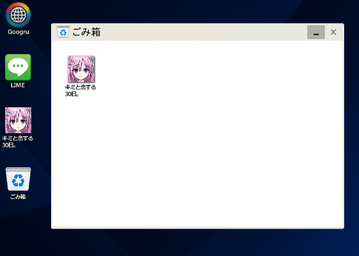
 | ゴミ箱
 | ・デスクトップアイコンクリックで仮想デスクトップ上に当ウィンドウの表示する
 |  | ・ウィンドウの表示、移動、最小化、閉じるができる
 |  |  | ・ウィンドウは最後に操作したものから順に上に重ねていく
 |  |  | ・ウィンドウは画面表示域から上下左右いずれもはみ出さないようにする
 | ・UIはマウスオーバーで色変更/SE再生
 | ・疑似デスクトップ↔ゴミ箱内のゲーム内アプリケーションの双方向の移動

 | チートツール
 | ・デスクトップアイコンクリックで仮想デスクトップ上に当ウィンドウの表示する
 |  | ・ウィンドウの表示、移動、最小化、閉じるができる
 |  |  | ・ウィンドウは最後に操作したものから順に上に重ねていく
 |  |  | ・ウィンドウは画面表示域から上下左右いずれもはみ出さないようにする
 | ・妹ちゃんのパラメーターを上下できる
 | ・UIはマウスオーバーで色変更/SE再生

 | 推し活アプリ
 | ・デスクトップアイコンクリックで仮想デスクトップ上に当ウィンドウの表示する
 |  | ・ウィンドウの表示、移動、最小化、閉じるができる
 |  |  | ・ウィンドウは最後に操作したものから順に上に重ねていく
 |  |  | ・ウィンドウは画面表示域から上下左右いずれもはみ出さないようにする
 | ・疑似デスクトップや疑似OSの背景を変更できる
 |  | ・特定の条件でデザインは入手する
 | ・既存のSE再生箇所を妹のボイスに変更できる
 |  | ・特定の条件でボイスは入手可能
 | ・UIはマウスオーバーで色変更/SE再生

 | 性格診断パート
 | ・エンド到達後に遷移する
 | ・UIはマウスオーバーで色変更/SE再生
 | ・診断結果は10個の中から分岐する
 |  | ・プレイ中の選択によって変動する
 | ・必要事項を表示後クリックでタイトル画面に戻る

以上

以上

